写真
 | 貸付機器一覧表

 |  |  |  |  |  |  |  |  |  | 2021/3/1現在

 | ＜精密測定検査用＞ |  |  |  |  |  | 中小は2割引きで１０円未満四捨五入
 | 機 器 名 | 商 品 名 | メーカ名 | 仕 様 | 基本額 税込み | 基本額 税抜き | 中小 税込み | 中小 税抜き | 用 途 | 機器写真
1 | ＣＮＣ三次元測定機 | Ｃｒｙｓｔａ－Ａｐｅｘ Ｃ９１６６ | ミツトヨ | 測定範囲： 905×1,605×600mm 指示誤差： （1.7＋4Ｌ/1,000）μm （Ｌ：測定長さ） 画像測定用プローブ付属 | 3,260 | 2,964 | 2,610 | 2,373 | 複雑形状部品の精密計測 | 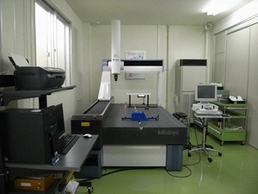
2 | 表面粗さ・輪郭形状測定機 | ＳＶ－Ｃ４０００ ＣＮＣ | ミツトヨ | 測定範囲： Ｘ 200mm、Ｙ 200mm Ｚ（表面粗さ） 0.8mm Ｚ（輪郭形状） 50mm 分解能：（輪郭形状） 0.05μm | 1,930 | 1,755 | 1,540 | 1,400 | 精密部品等の表面粗さ・輪郭形状の測定 | 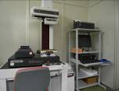
3 | 携帯用表面粗さ計 | ＳＪ－３０１／ ０.７５ｍＮ | ミツトヨ | 測定範囲：Ｘ軸 12.5mm Ｚ軸 350μm 測定力：0.75 mN | 450 | 410 | 360 | 328 | 精密部品等の表面粗さ測定
4 | レーザ顕微鏡 | ＬＥＸＴ ＯＬＳ３１００ | オリンパス | 高さ測定範囲：10mm 最大試料寸法： 150×100×100mm 平面分解能：0.12 μm 高さ分解能：0.01μm | 2,140 | 1,946 | 1,710 | 1,555 | 微小な表面形状等の非接触精密計測・観察 | 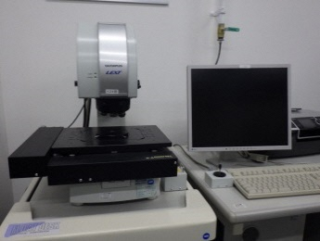
5 | 三次元光学プロファイラー | ＮｅｗＶｉｅｗ８３００ | ザイゴ | 垂直走査低コヒーレンス干渉法 垂直分解能 0.1nm 空間分解能 0.52μm | 3,770 | 3,428 | 3,020 | 2,746 | 微小な表面形状等の非接触精密計測・観察
6 | 真円度・円筒形状測定機 | ＲＡ－Ｈ５１００ ＣＮＣ | ミツトヨ | 回転精度： （0.02＋4Ｈ/10,000）μm （Ｈ：測定高さ） 最大測定径： φ356mm 最大測定高さ：550mm | 2,340 | 2,128 | 1,870 | 1,700 | 精密部品等の真円度・円筒度測定 | 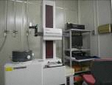
7 | 定盤 | グラプレート No.５１７－４０９ | ミツトヨ | 寸法：1,000×1,000mm 等級：00級 | 150 | 137 | 120 | 110 | 精密測定機器の校正作業、精密部品の測定作業時の基準平面 | 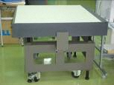
8 | チェックマスタ | ＨＭＣ－１０００Ｈ | ミツトヨ | 測定範囲：1,000mm | 150 | 137 | 120 | 110 | 精密測定機器の校正 | 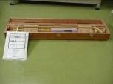
 | 機 器 名 | 商 品 名 | メーカ名 | 仕 様 | 基本額 税込み | 基本額 税抜き | 中小 税込み | 中小 税抜き | 用 途 | 機器写真
9 | ハイトマスタ | ＨＭＥ－６００ＤＭ | ミツトヨ | 測定範囲：10＜Ｈ≦610mm | 150 | 137 | 120 | 110 | 精密測定機器の校正 | 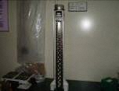
10 | ハイトゲージ | ＨＤＭ－１００Ａ ＨＤ－３０Ａ ＨＳ－３０ | ミツトヨ | 最大測定長： 1,000mm、300mm | 100 | 91 | 80 | 73 | 精密部品等の高さ測定 | 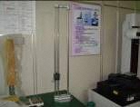
11 | マイクロメータ | ＭＤＣ－２５ＭＪ 他 | ミツトヨ | 測定範囲：0～800mm | 100 | 91 | 80 | 73 | 精密部品等の寸法測定 | 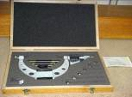
12 | 内測マイクロメータ | ＨＴ－１２ＳＴ 他 | ミツトヨ | 測定範囲：2～1,300mm | 100 | 91 | 80 | 73 | 精密部品等の内径測定 | 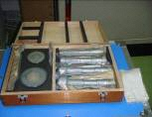
13 | セラミックブロックセット | ＢＭ３－１１２－Ｋ | ミツトヨ | 組数：112個組 等級：Ｋ級 | 350 | 319 | 280 | 255 | 精密測定機器の校正 | 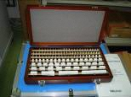
14 | ゲージブロックセット | No.６１３８０２ －０１３ 他 | ミツトヨ | 寸法：125、150、175、200、 250、300mm 等級：Ｋ級 | 200 | 182 | 160 | 146 | 精密測定機器の校正 | 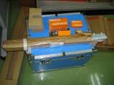
15 | リングゲージ | No.１７７－１４６ 他 | ミツトヨ | 寸法：φ50、60、70、80、90、 100、125、175、200、 225、250、275、300mm | 150 | 137 | 120 | 110 | 精密測定機器の校正 | 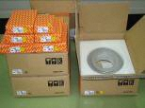

 | ＜機械加工用＞
 | 機 器 名 | 商 品 名 | メーカ名 | 仕 様 | 基本額 税込み | 基本額 税抜き | 中小 税込み | 中小 税抜き | 用 途 | 機器写真
16 | 旋盤 | ＬＥＯ－８０Ａ | テクノワシノ | ベッド上の振り： 490mm 往復台上の振り：260mm センター間距離： 800mm | 910 | 828 | 730 | 664 | 機械部品等の切削加工 | 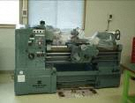
 |  | 切削工具（旋削用チップ、ドリル 等）は、機器借り受け者が持参するものとする。
17 | フライス盤 | ＫＧＪＰ－５５ | 牧野フライス製作所 | 移動量： Ｘ550 Ｙ250 Ｚ350mm 主軸回転数： 130～2,200rpm（8段切換） | 1,530 | 1,391 | 1,220 | 1,109 | 機械部品等の切削加工 | 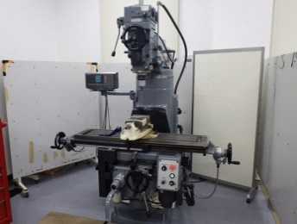
 |  | 切削工具（ドリル、エンドミル 等）は、機器借り受け者が持参するものとする。
18 | 小型旋盤 | ＥＢ－１０ | エグロ | ベッド上の振り： 266mm 切削台上の振り：140mm センター間距離： 250mm | 300 | 273 | 240 | 219 | 機械部品等の切削加工 | 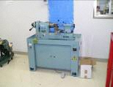
 |  | 切削工具（旋削用工具、ドリル 等）は、機器借り受け者が持参するものとする。
19 | タッピングボール盤 | ＫＲＴ－３４０Ｒ | キラ・コーポレーション | タッピング能力： M4～M10（S45C） ドリリング能力： φ3～φ11mm（S45C） | 100 | 91 | 80 | 73 | 穴あけ、ネジ穴あけ
 |  | 切削工具（ドリル、タップ 等）は、機器借り受け者が持参するものとする。
20 | 手動折り曲げ機 | ＬＤ－４１４ | 盛光 | 加工板厚：2.0×1,220mm 口の開き：38mm | 100 | 91 | 80 | 73 | 金属製板材の折り曲げ | 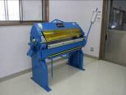
21 | 鏡面ショット研磨機 | ＳＭＡＰⅡ型 | 東洋研磨材工業 | 開口部：２６０×３５０㎜ | 560 | 509 | 450 | 409 | 研磨材による乾式研磨 | 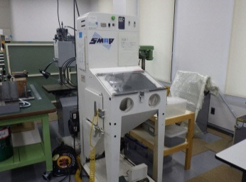
22 | 電気溶接機 | デジタル溶接機 | 松下溶接システム | 溶接ヒューム回収装置付 | 1,530 | 1,391 | 1,220 | 1,109 | ステンレス、鋼材の溶接 | 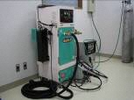
23 | ベルト研磨機 | ＦＳ－２Ｎ | 淀川電機製作所 | ベルト寸法：幅１００㎜ | 200 | 182 | 160 | 146 | 金属等の研削 | 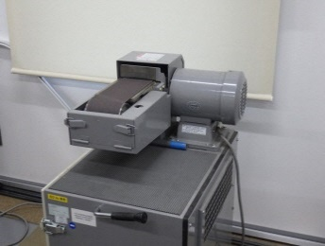
24 | 両頭グラインダ | ＦＧ－２０５Ｔ | 淀川電機製作所 | 砥石寸法：205φ×19㎜ | 150 | 137 | 120 | 110 | 金属等の研削 | 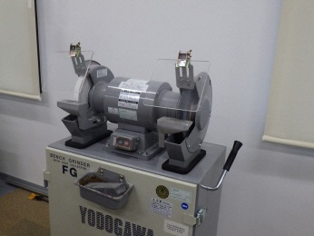
 | 機 器 名 | 商 品 名 | メーカ名 | 仕 様 | 基本額 税込み | 基本額 税抜き | 中小 税込み | 中小 税抜き | 用 途 | 機器写真
25 | 高速切断機 | ＳＫ－１ | 昭和機械工業 | 砥石：３０５φ㎜ | 100 | 91 | 80 | 73 | 金属等の切断 | 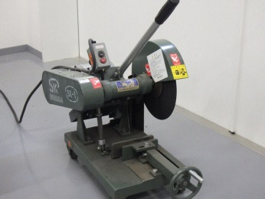
26 | 帯ノコ盤 | ＶＺ－３００ | ワイエス工機 | 切断能力： 高さ200mm、奥行き300mm 鋸刃速度：25～115 m/min | 100 | 91 | 80 | 73 | 板金の切断 | 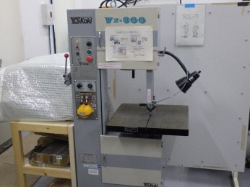

 | ＜材料試験用＞
 | 機 器 名 | 商 品 名 | メーカ名 | 仕 様 | 基本額 税込み | 基本額 税抜き | 中小 税込み | 中小 税抜き | 用 途 | 機器写真
27 | 万能材料試験機 （２５０ｋＮ） | ＡＧ－２５０ｋＮＩＳ ＭＯ | 島津製作所 | 最大荷重：250kN | 3,670 | 3,337 | 2,940 | 2,673 | 材料強度試験 (引張、圧縮、曲げ、荷重)
28 | 万能材料試験機 （５ｋＮ） | ＡＧ－５ｋＮＩＳ | 島津製作所 | 最大荷重：5kN | 1,020 | 928 | 820 | 746 | 材料強度試験 (引張、圧縮、曲げ、荷重) | 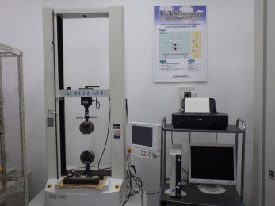
29 | ひずみゲージ式センサ・アンプユニット | ＬＵ－１００ＫＥ、ＬＵ－１ＴＥ、ＬＵ－１０ＴＥ、ＡＳ－１０ＨＢ、ＡＳ－１００ＨＡ、ＰＧ－１０ＫＵ、ＰＧ－１００ＫＵ、ＤＴ２０Ｄ、ＤＰＭ－７１２Ｂ | 共和電業 | 引張圧縮両用型ﾛｰﾄﾞｾﾙ３種､ 高応答小型加速度変換器２種､ 圧力変換器２種､ 変位変換器､ 動ひずみ測定器 | 200 | 182 | 160 | 146 | ひずみゲージ式センサーにより、荷重・圧力・変位の物理量を測定 | 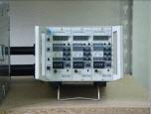
30 | ロックウェル硬さ試験機 | ＡＲＫー６００ | ミツトヨ | デジタル表示、 自動（負荷、保持、除荷） | 400 | 364 | 320 | 291 | ロックウェル硬さの測定 | 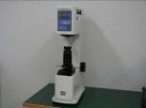
31 | マイクロビッカース硬さ試験機 | ＦＭ－７００ | フューチュアテック | 試験荷重：98.07～9807mＮ、ビッカース圧子、ヌープ圧子 | 450 | 409 | 360 | 328 | 金属の微小部硬さの測定 | 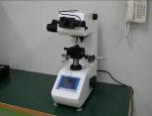
32 | 簡易携帯硬さ試験機 | エコーチップ硬さ試験機 | プロセク | ＨＬ、ＨＶ、ＨＢ、ＨＳ、ＨＲＣ、ＨＲＢ、ＨＲＡ | 200 | 182 | 160 | 146 | 各種材料等の各種硬度測定 | 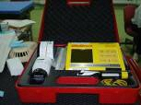
33 | 反発式ポータブル硬さ試験機 | ＨＡＲＤＭＡＴＩＣ ＨＨー４１１ | ミツトヨ | 最小試験面：２２㎜φ、硬さＨＬ値を基にビッカス、ブリネル、ロックウェルＣ、ロックウェルＢ等への換算可能 | 100 | 91 | 80 | 73 | 金属用硬度計 | 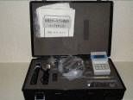
34 | マイクロフォーカスX線透視装置 | ＳＭＸ３０００ ｍｉｃｒｏ | 島津製作所 | 搭載可能サイズ： φ３００、高さ６５０㎜ 搭載可能サンプル質量： ２０㎏以下 Ｘ線出力：１３０ｋＶ | 3,870 | 3,519 | 3,100 | 2,819 | アルミダイカストなどの内部欠陥の観察・検査 | 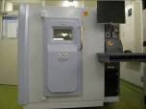
35 | 真空定温乾燥器 | ＤＰ４３ | ヤマト科学 | 温度：（室温＋10℃）～200℃ 到達真空度： 6.7×10－１Torr以下 器内寸歩： 450×450×450Ｈmm | 350 | 319 | 280 | 255 | 各種材料の真空定温乾燥 |  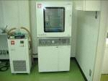
 | 機 器 名 | 商 品 名 | メーカ名 | 仕 様 | 基本額 税込み | 基本額 税抜き | 中小 税込み | 中小 税抜き | 用 途 | 機器写真
36 | 電気マッフル炉 | ＦＵＭ３３２ＰＡ | アドバンテック東洋 | 使用温度範囲：400～1,300℃（常用最高温度1,200℃） 温度分布精度：±5℃(1,100℃) 昇華時間：約30分(常温→1,100℃) | 150 | 137 | 120 | 109 | 金属の焼き入れ、焼きなまし、焼成の他灰分試験、溶融点の測定 | 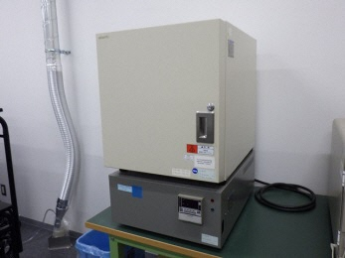
 |  | 使用するガス等は、機器借り受け者が持参するものとする。 |  |  |  |  |  | 0
37 | 赤外線サーモグラフィ | Ｒ５００ＥＸ－Ｐｒｏ | 日本アビオニクス | 測定範囲 -40～2000℃ 温度精度 ±1℃(20～30℃) 1280×960画素(超解像モード) 640×480画素(通常モード) ２倍望遠レンズ付き ＰＣリアルタイム転送(30Hz) | 560 | 509 | 450 | 409 | 物体の表面温度分布状況の測定 | 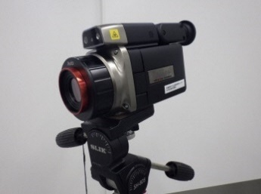
38 | ＦＦＴアナライザー | ＥＤＸ－２０００Ａ | 共和電業 | 最高サンプリング周波数： 200kHz （16CH同時ｻﾝﾌﾟﾘﾝｸﾞ時） 周波数応答解析 トラッキング解析 | 400 | 364 | 320 | 291 | 各種装置の機械振動・回転振動等の測定・周波数解析 | 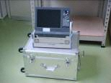
39 | 振動計 | ＶＭ－８２ （ピックアップ： ＰＶ－５７Ａ） | リオン | 測定範囲 加速度： 0.002～20G（1Hz～5ｋHz） 速度： 0.3～1,000mm/s（3Hz～1ｋHz） 変位： 0.02～100mm（3～500Hz） | 100 | 91 | 80 | 73 | 機械の振動状態の測定 | 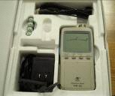
 |  | 乾電池等消耗品は、機器借り受け者が持参するものとする。
40 | 機械振動周波数分析システム | ＥＤＸ－２００Ａ－１ | 共和電業 | 測定チャンネル数：最大8Ch サンプリング周波数：１Hz～100ｋHz ＦＦＴ解析 | 300 | 273 | 240 | 219 | インパルスハンマーによる固有値解析

 | ＜電気試験用＞
 | 機 器 名 | 商 品 名 | メーカ名 | 仕 様 | 基本額 税込み | 基本額 税抜き | 中小 税込み | 中小 税抜き | 用 途 | 機器写真
41 | シンクロスコープ （ＤＬ９０４０） | ＤＬ９０４０ | 横河電機 | 周波数帯域：500MHz 最高サンプルレート：5G/s メモリ長：2.5MW 入力数：4ch | 200 | 182 | 160 | 146 | 電気信号の波形観測・記録 | 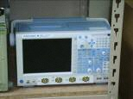
42 | データレコーダー | ＬＸ－１０ | ティアック | 記録可能周波数： DC～40ｋHz 入力：8ｃｈ、出力：8ｃｈ | 200 | 182 | 160 | 146 | 電気信号の記録およびその再生 | 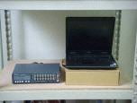
44 | ファンクションジェネレータ | ＳＧ－４１０５ | 岩通計測 | 出力可能波形・周波数 正弦波、方形波： 10mHz～15MHz 三角波、パルス波、ランプ波： 10mHz～100KHz | 100 | 91 | 80 | 73 | さまざまな周波数と波形をもった電気信号の生成 | 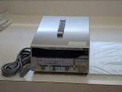
45 | ユニバーサルカウンタ | ＳＣ－７２０６ | 岩通計測 | 測定周波数範囲：10mHz～2GHz(カップリングAC) | 100 | 91 | 80 | 73 | 電気信号の周波数測定 | 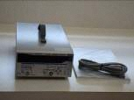
46 | 直流安定化電源装置 | ＰＡＮ３５－５Ａ | 菊水電子工業 | 出力電圧：0～35V 出力電流：0～5A | 100 | 91 | 80 | 73 | 定電圧・定電流の直流電源装置 | 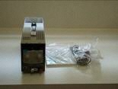
47 | ＥＭＣ測定システム | ＧＴＥＭ７５０ | シャフナー | 供試体最大サイズ： 62cm×62cm×49cm 放射エミッション測定： 30MHz～3GHz 放射イミュニティ試験： 80MHz～1GHz 伝導イミュニティ試験： 150KHz～80MHz 雑音端子電圧測定： 150KHz～30MHz 静電気試験 | 3,570 | 3,246 | 2,860 | 2,600 | GTEMセルを用いたエミッション測定、イミュニティ試験

 | ＜顕微鏡及び試料作製装置＞
 | 機 器 名 | 商 品 名 | メーカ名 | 仕 様 | 基本額 税込み | 基本額 税抜き | 中小 税込み | 中小 税抜き | 用 途 | 機器写真
48 | コンタミネーション解析システム | RH-2000-PC | ハイロックス | 倍 率：35～2,500倍 コンタミネーション解析機能 (ISO16232、NAS1638及びVDA2015 に準拠した洗浄度評価) ろ過装置付き 自動テーブル(50×50mm ) | 1,420 | 1,291 | 1,140 | 1,037 | 油分中に含まれる異物の大きさ・カウント | 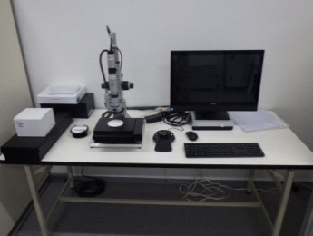
49 | 走査電子顕微鏡 （JSM-IT-300HR/LA） （観察のみ） | JSM-IT300HR 及びJED-2300 Analysis Station Plus | 日本電子 | 分解能 1.5nm(高真空モード30kV) 1.8nm(低真空モード15kV) 倍率 5～600,000倍 検出元素 Ｂｅ～Ｕ 定性・定量分析 元素マッピング機能付き 試料ステージX:125,Y:100,Z:80mm 傾斜:-10～90度回転:360度 | 3,460 | 3,146 | 2,770 | 2,519 | 各種試料の表面観察 | 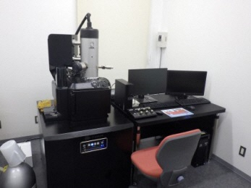
50 | 走査電子顕微鏡 （JSM-IT-300HR/LA） （観察+元素分析） |  |  |  | 5,300 | 4,819 | 4,240 | 3,855 | 各種試料の表面観察及び元素分析
51 | 走査電子顕微鏡 （JSM-IT-300HR/LA） （観察＋結晶方位分析） |  |  |  | 6,120 | 5,564 | 4,900 | 4,455 | 各種試料の表面観察及び結晶方位分析
52 | 走査電子顕微鏡 （JSM-IT-300HR/LA） （観察＋元素分析＋結晶方位分析） |  |  |  | 7,850 | 7,137 | 6,280 | 5,709 | 各種試料の表面観察、元素分析及び結晶方位分析
53 | 走査電子顕微鏡 （観察のみ） | ＪＳＭ－６３９０ＬＡ | 日本電子 | 分解能［高真空モード］：3.0nm（二次電子像、30ｋV） 分解能［低真空モード］：4.0nm（反射電子像、30ｋＶ） 倍率：5～300,000倍 加速電圧：0.5～30ｋV エネルギー分散形Ｘ線分析 検出元素：Ｂ～Ｕ | 3,360 | 3,055 | 2,690 | 2,446 | 各種試料の表面観察 | 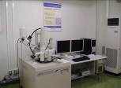
54 | 走査電子顕微鏡 （観察＋元素分析） |  |  |  | 4,990 | 4,537 | 3,990 | 3,628 | 各種試料の表面観察及び元素分析
55 | デジタルマイクロスコープ | ＫＨ７７００ | ハイロックス | 倍 率：6～3,500倍 斜観察：25･35･45･55度 | 810 | 737 | 650 | 591 | 工業部品・材料の拡大観察・解析 | 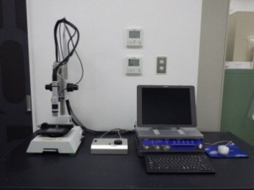
56 | 金属顕微鏡 | ＴＭＥ２００ＢＤ | ニコン | 倍率：50、100、200、500、1000 明視野、暗視野、簡易偏光観察 | 250 | 228 | 200 | 182 | 金属組織の観察 | 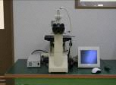
57 | 実体顕微鏡 | ＳＭＺ１０００ | ニコン | 総合倍率：４～４０倍 | 100 | 91 | 80 | 73 | 部品等の拡大観察 | 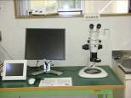
59 | クロスセクション ポリッシャ | IB-19530CP | 日本電子 | イオン加速電圧 2～8kV ミリングスピード500μm/h 自動スイング機能(±30°) 試料サイズ(最大11mm(幅)×10mm(長さ)×2mm(厚さ)) CCDカメラによる試料位置合わせ | 810 | 737 | 650 | 591 | イオンビームを用いた試料面の作製 | 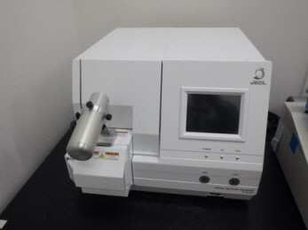
 | 機 器 名 | 商 品 名 | メーカ名 | 仕 様 | 基本額 税込み | 基本額 税抜き | 中小 税込み | 中小 税抜き | 用 途 | 機器写真
60 | 金相試料作製装置 | ラボプレス１､ テグラポール21､ テグラフォース３､テグラドーザ１､ ディスコトム６ | 丸本ストルアス | 精密試料切断機、試料埋込機、半自動研磨機 | 6,220 | 5,655 | 4,980 | 4,528 | 金相試料の作製 | 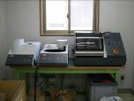
61 | クライオミル | CryoMill | ヴァーダー・サイエンティフィック | 粉砕方法：衝撃力, 摩擦力 試料投入サイズ：8 mm以下 投入試料量：最大20 ml 粉砕時間(通常) 10 分 / 4 分 (冷却 / 粉砕) 粉砕モード：乾式、湿式、凍結 粉砕セット材質：ステンレス鋼 | 450 | 409 | 360 | 328 | 試料の粉砕 | 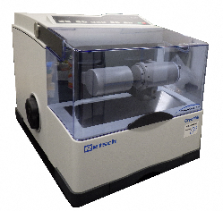

 | ＜分析用＞
 | 機 器 名 | 商 品 名 | メーカ名 | 仕 様 | 基本額 税込み | 基本額 税抜き | 中小 税込み | 中小 税抜き | 用 途 | 機器写真
62 | 蛍光X線分析装置 | ＥＤＸ－７０００ | 島津製作所 | 検出元素 Ｎａ～Ｕ Ｘ線照射径 0.3，1，3，5，10mm 下方照射 CCDカメラによる試料画像観察機能有 液体(大気環境のみ）及び粉体用容器付き | 1,730 | 1,573 | 1,380 | 1,255 | 各種試料中に含まれる元素分析（定性・定量）
63 | スパーク放電発光分析装置 | ＰＤＡ－７０００ | 島津製作所 | 検出元素及び測定範囲 Ｃ(0.003～4.0%),Ｓｉ(0.002～4.0%),Ｓ(0.001～0.1%),Ｐ(0.001～0.5%),Ｍｎ(0.002～2.0%) 他 ※括弧内は含有率 測定サイズ φ12mm～ | 2,750 | 2,500 | 2,200 | 2,000 | 鋳鉄、鉄鋼材料中の元素分析(定性・定量)
64 | X線回折装置Ⅱ | ＸＲＤ－６１００ | 島津製作所 | 最大測定角範囲：-3～150°（2θ）最小送り幅：0.002°（θ，2θ）繊維選択配向測定可能 カウンターモノクロメーター装備 | 1,630 | 1,482 | 1,300 | 1,182 | 各種工業材料の結晶構造の解析
65 | フーリエ変換赤外分光光度計 （赤外顕微鏡付） | ＩＲＰｒｅｓｔｉｇｅ－２１ ＡＩＭ－８８００ | 島津製作所 | ビームスプリッタ：Ｇｅ蒸着膜ＫＢｒ、検出器：DLATGS検出器、波数範囲：7800～350、分解能：0.5㎝ｰ1、オートアパーチャ、など | 2,650 | 2,409 | 2,120 | 1,928 | 主に有機物の同定と定量
66 | 紫外・可視分光光度計 | Ｖ-６３０ | 日本分光 | ダブルビーム方式 波長範囲：190～1100nm スペクトルバンド幅：1.5nm 測定モード：Abs、%T | 150 | 137 | 120 | 109 | 各種材料の紫外・可視スペクトル測定
67 | 分光色差計 | ＮＦ－３３３ | 日本電色工業 | 分光反射測定範囲： 400～700nm 表色系：L＊A＊B＊系他 | 100 | 91 | 80 | 73 | 各種材料の表面色の測定
68 | 分光蛍光光度計 | Ｆ－７０００ | 日立ハイテクノロジーズ | 測定波長範囲：200～750ｎｍ及び０次光、分解：１ｎｍ、温度調整機能付きシングルホルダ | 610 | 555 | 490 | 446 | 蛍光、りん光の測定によるスペクトル分析、定量分析
 | 機 器 名 | 商 品 名 | メーカ名 | 仕 様 | 基本額 税込み | 基本額 税抜き | 中小 税込み | 中小 税抜き | 用 途 | 機器写真
69 | ガスクロマトグラフ質量分析装置（GCMS-QP2020NX）（オプションなし） | GCMS-QP2020NX EGA/PY-3030D HS-20Trap | 島津製作所 | GC-MS イオン化方式：ＥＩ 質量範囲：m/z1.5～1,090 最大スキャン速度：20,000u/秒 液体オートサンプラー最大試料数：150 パイロライザー 温度制御範囲：室温＋10～1050℃ 温度安定性：±0.1℃以内 インターフェイス温度：40～45０℃ オートサンプラー最大試料数：48 ヘッドスペースサンプラー 試料導入方式：サンプルループ及びトラップ 最大試料数：90 バイアルサイズ：20mL、10mL 攪拌：5段階 保温温度：室温＋10～300℃ トラップ冷却温度：-30～80℃ トラップ加熱温度：0～350℃ ダイレクトインジェクション 温度設定範囲：室温～500℃ | 4,300 | 3,909 | 3,440 | 3,128 | 有機化合物の定性及び定量分析
70 | ガスクロマトグラフ質量分析装置（GCMS-QP2020NX）（パイロライザー） |  |  |  | 6,000 | 5,455 | 4,800 | 4,364 | 有機化合物の定性及び定量分析
71 | ガスクロマトグラフ質量分析装置（GCMS-QP2020NX）（ヘッドスペースサンプラー） |  |  |  | 5,200 | 4,728 | 4,160 | 3,782 | 有機化合物の定性及び定量分析
72 | ガスクロマトグラフ質量分析装置（GCMS-QP2020NX）（ダイレクトインジェクション） |  |  |  | 4,400 | 4,000 | 3,520 | 3,200 | 有機化合物の定性及び定量分析
73 | 液体クロマトグラフ | Ｐｒｏｍｉｎｅｎｃｅ | 島津製作所 | 低圧グラジエントタイプ 検出器：紫外可視光、蛍光、屈折 | 910 | 828 | 730 | 664 | 有機化合物の定性及び定量分析
74 | アミノ酸分析装置 | Ｌ－８９００ | 日立ハイテクノロジーズ | カラム：陽イオン交換カラム 反応試薬：ニンヒドリン 検出波長：570nm, 440nm | 2,850 | 2,591 | 2,280 | 2,073 | アミノ酸の分析
75 | 示差走査熱量測定装置 | ＤＳＣ－６０Ａ | 島津製作所 | 測定温度： 温度プログラム可能 液体窒素非使用時： 25～600℃ 液体窒素使用時： -130～500℃ | 760 | 691 | 610 | 555 | 材料のDSC測定
76 | 細管式レオメータ | ＣＦＴ－５００Ｄ | 島津製作所 | 分銅による 定試験力押出し式 試験圧力： 0.4903～49.03MPa 試験温度： (室温＋20)～400℃ | 810 | 737 | 650 | 591 | 樹脂等材料の流動性評価
77 | レーザ回折式粒度分布測定装置 | ＳＡＬＤ－２２００ | 島津製作所 | ﾚｰｻﾞ回折散乱法 測定範囲：0.03～1000μm 有機溶媒使用可能 | 860 | 782 | 690 | 628 | 粉体の粒度測定
 | 機 器 名 | 商 品 名 | メーカ名 | 仕 様 | 基本額 税込み | 基本額 税抜き | 中小 税込み | 中小 税抜き | 用 途 | 機器写真
78 | 微量水分計 | ＣＡ－２１ | ダイアインスツルメンツ | カールフィッシャー電量滴定法 | 610 | 555 | 490 | 446 | 溶液中の水分濃度測定
80 | 有機合成用ドラフトチャンバー | ＲＦＧ－１５０ＳＺ | ヤマト科学 | 有機合成用ドラフトチャンバー | 910 | 828 | 730 | 664 | 有機溶剤使用作業時の保護

 | ＜表面処理・環境試験用＞
 | 機 器 名 | 商 品 名 | メーカ名 | 仕 様 | 基本額 税込み | 基本額 税抜き | 中小 税込み | 中小 税抜き | 用 途 | 機器写真
81 | 接触角測定装置 | ＦＴＡ-１２５ | ＦＴＡ | 測定範囲：０～180° 分解能：0.1° 画面取り込みレート：60ｆｐｓ | 560 | 509 | 450 | 409 | 材料のぬれ性評価
83 | 電磁・渦電流膜厚計 | ＬＺ－２００Ｊ | ケット科学研究所 | 測定元素： 0～1500μm（電磁） 0～800μm（過電流） 最小測定面積：3×3mm | 200 | 182 | 160 | 146 | アルマイト・塗装皮膜等の膜厚測定
 |  | 乾電池等消耗品は、機器借り受け者が持参するものとする。
84 | 温湿度サイクル試験装置 （８００Ｌ） | ＰＬ－４Ｋ／ Ｐ計装 | エスペック | 温度：－40℃～＋100℃ 湿度：20％～98％ 試験室寸法： 1,000×800×1,000Ｈmm | 960 | 873 | 770 | 700 | 温度・湿度を固定あるいは可変しての耐環境試験
85 | 小型高温チャンバー | ＳＴ－１２０Ｂ１ | エスペック | 温度：（外囲温度＋20℃） ～＋200℃ 試験室寸法： 400×350×280Ｈmm | 100 | 91 | 80 | 73 | 高温度環境下での耐環境試験
86 | 振動試験機 （１６ｋＮ） | Ｆ－１６０００ＢＤＨ／ＬＡ１６ＡＷ | エミック | 加振力：16.0kN（正弦波） 最大変位：56mm 振動数範囲：2～2,000Hz （加振ﾃｰﾌﾞﾙ等により変動） | 2,650 | 2,409 | 2,120 | 1,928 | 振動試験
87 | 騒音計 | ＮＬ－２２ | リオン | 測定周波数範囲：20～8,000Hz 測定レベル範囲（A特性）： 28～130dB 1/1・1/3実時間オクターブ分析 | 100 | 91 | 80 | 73 | 環境騒音、機械騒音の測定
 |  | 乾電池等消耗品は、機器借り受け者が持参するものとする。
88 | 振動レベル計 | ＶＭ－５３Ａ （ピックアップ： ＰＶ－８３Ｃ） | リオン | 測定周波数範囲：1～80Hz 測定加速度レベル：1～80Ｈｚ 振動レベル範囲 25～120ｄＢ（Ｌｖ－Ｚ） | 100 | 91 | 80 | 73 | 地盤振動の測定 （人体の振動感覚特性で補正した振動レベルの計測）
 |  | 乾電池等消耗品は、機器借り受け者が持参するものとする。

 | ＜映像・工芸技術用＞
 | 機 器 名 | 商 品 名 | メーカ名 | 仕 様 | 基本額 税込み | 基本額 税抜き | 中小 税込み | 中小 税抜き | 用 途 | 機器写真
89 | ストロボスコープ | ＭＳ－６００ | 菅原研究所 | 発光周波数範囲 30～60000r/min | 100 | 91 | 80 | 73 | 点滅発光による動作確認
90 | デジタルハイスピードカメラ | ＭＥＭＯＲＥＣＡＭ ｆｘＫ４ | ナック | 撮像素子画素数 1280×1024 １０００コマ/秒 ISO 2400（カラー） | 1,420 | 1,291 | 1,140 | 1,037 | 高速撮影 映像による挙動解析

 | ＜造形・試作用＞
 | 機 器 名 | 商 品 名 | メーカ名 | 仕 様 | 基本額 税込み | 基本額 税抜き | 中小 税込み | 中小 税抜き | 用 途 | 機器写真
91 | VDIシミュレーション システム | Mechanical Enterprise CFD Enterprise HFSS Maxwell 3D ADINA ソリッドワークス | ANSYS 他 | 構造解析・熱・振動 熱流体・乱流・回転機械 高周波電磁界解析 電磁界解析 各種連成解析 | 2,550 | 2,319 | 2,040 | 1,855 | 各種シミュレーション及びモデリングソフト
92 | 高精細３Dプリンタ | AGILISTA-3200 | キーエンス | 造形サイズ（最大）： 297×210×200 mm 積層ピッチ：0.015mm | 2,550 | 2,319 | 2,040 | 1,855 | ３次元ＣＡＤデータからの立体モデルの作成
93 | ３次元スキャナー | ATOS core | Gom | 測定範囲：45×30mm ,200×150mm,500×380mm 出力画素数：2560×1920 リバース用ソフト：Geomagics Design X 検査用ソフト：Gom Inspect Pro 動的評価：７Ｈｚ | 2,550 | 2,319 | 2,040 | 1,855 | 非接触型による測定（リバースエンジニアリング）
94 | 非接触３次元デジタイザ | ＶＩＶＩＤ９ｉ | コニカミノルタセンシング | 測定範囲（最大） 1495×1121×1750mm 出力画素数 640×480 | 1,630 | 1,482 | 1,300 | 1,182 | 非接触型の３次元測定
95 | ３Ｄプリンター （ラピッドプロトタイプ） | ｄｉｍｅｎｓｉｏｎ Ｅｌｉｔｅ | Ｓｔｒａｔａｓｙｓ | 造形サイズ（最大）： W203×Ｄ203×Ｈ305 積層ピッチ：0.178mm | 3,060 | 2,782 | 2,450 | 2,228 | ３次元ＣＡＤデータからの立体モデルの作成

